保管用
（第34条関係）
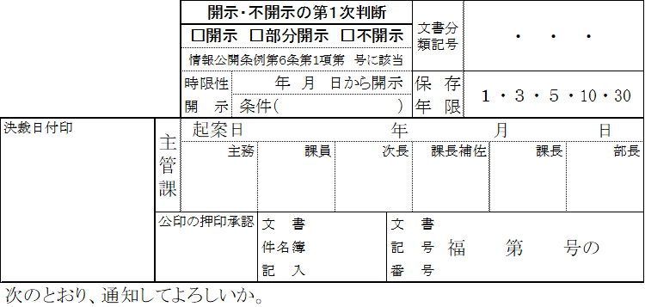
（保管用）

部 分 使 用 承 認 願
こちらに書き込むと
提出用及び承諾書に
コピーされます。
３部で
一式書類
です。
 |  |  |  |  |  | 年 月 日

 |  |  | 様
 |  |  |  | 福 山 市 長 |  |  | 印
 |  |  |  |  | （○○○部○○○○課）
 | 次の工事について、未だ引渡しがなされていませんが、部分使用したいので承認して
 | ください。

工 事 名
工 事 場 所 |  | 福山市

部分使用の範囲

